DA_HOME_005_MyPage
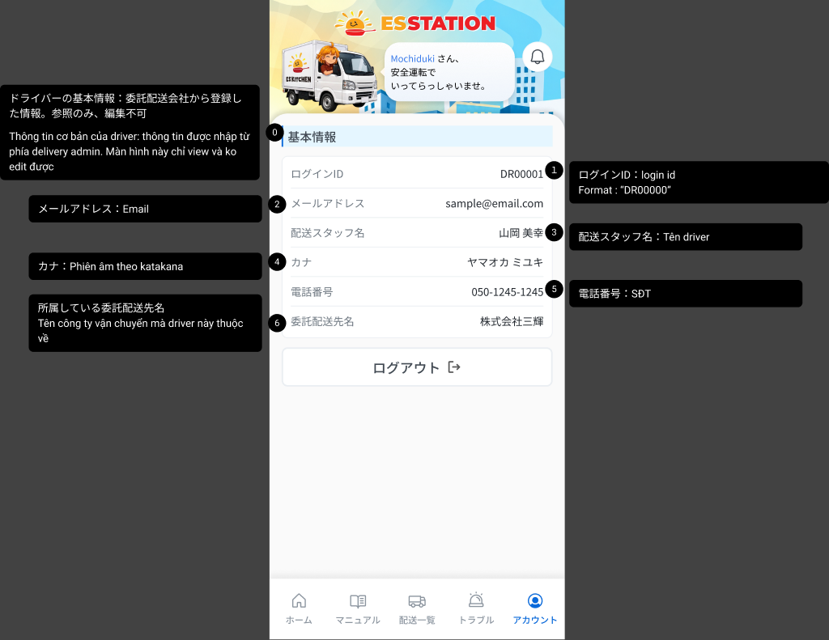
画面名 | アカウント / Tài khoản (My Page) | /account | Screen ID | DA_HOME_005
作成者 | BA Agent | 2026-10-08 | Flow ID | F1
更新者 | BA Agent | 2026-10-08 | Version | 3.0
概要 | ■目的 ログイン中ドライバーの基本情報(6項目・閲覧のみ)を表示し、ログアウトできるようにする。 Hiển thị thông tin cơ bản (6 trường, chỉ đọc) của tài xế đang đăng nhập và cho phép đăng xuất. ■アクセス方法 ボトムナビの「アカウント」タブから遷移する。 Từ tab 「アカウント」 trên bottom nav (ví dụ từ Home DA_HOME_001). ■トレーサビリティ / Traceability FR No. N/A (SPEC không có FR Register — nguồn Figma) · RQ-B27, RQ-B28, RQ-B29, RQ-B30, RQ-H01, RQ-H02, RQ-H03, RQ-H04 · SPEC ## Screen Details DA_HOME_005 Transition: [Logout]→DA_AUTHEN_001 ■Figma Screen No. (Nhóm 03 — MyPage) #03-01 DA_HOME_005 (Screen, default) — node 16892:78274 |  | Status | WAITING APPROVAL
Logic chung | Toàn bộ 6 trường chỉ đọc; thông tin do delivery admin (E05) nhập, tài xế không sửa được. Không có ô nhập nào. Tài khoản luôn có đủ 6 trường. Session persistent ~1 năm (OQ-09). Pull-to-refresh thủ công, không polling/WebSocket (OQ-10). |  | Source Flow Version | v3_08102026
Cách access | Bottom nav → tab 「アカウント」 → DA_HOME_005. URL /account (OQ-30). |  | Sheet Type | WORKING_SCREEN

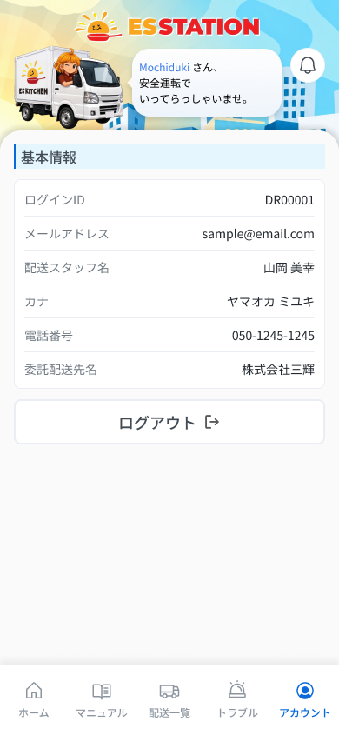
 |  |  |  |  | # | 項目名 Item name（JP) | 項目名 Item name（VN) | 種類 (type) | ステータス (status) | 必須 (required) | 最大限 (maxlength) | 初期値 (default) | 記述（日本語） | Description (VN) | Comment
Figma #03-01 Màn chính — node 16892:78274 |  |  |  |  | 1 | ヘッダー挨拶文 | Lời chào ở header | Text | ー | ー | ー | ー | ・「{名前} さん、安全運転でいってらっしゃいませ。」 ・初期表示: ログイン中ドライバーの名前を埋め込んで表示 | ・「{tên} さん、安全運転でいってらっしゃいませ。」 ・Trạng thái ban đầu: hiển thị kèm tên tài xế đang đăng nhập
 |  |  |  |  | 2 | 通知アイコン（ベル） | Icon chuông thông báo (header) | Icon | UNKNOWN | ー | ー | ー | ・ヘッダー右上に表示されるベルアイコン（Figma フレームに存在） ・初期表示: 表示（バッジの有無: UNKNOWN） ・押下時の挙動: UNKNOWN（Figma の注釈に記載なし。Home のベルは DA_NOTI_001 へ遷移） | ・Icon chuông ở góc phải header (có trên frame Figma) ・Trạng thái ban đầu: hiển thị (có badge hay không: UNKNOWN) ・Hành vi khi nhấn: UNKNOWN (annotation Figma không nêu; chuông ở Home → DA_NOTI_001) | ⚠ Hành vi chuông trên màn My Page: annotation không nêu — Need Confirm (OQ-41)
 |  |  |  |  | 3 | セクション見出し「基本情報」 | Tiêu đề mục 「基本情報」 | Label | ー | ー | ー | 基本情報 | ・セクション見出し「基本情報」 ・初期表示: 表示。情報取得時の通信断・サーバーエラー・セッション切れは COMMON_ENV_004 / COMMON_SYS_006 / COMMON_SYS_007 | ・Tiêu đề mục 「基本情報」 ・Trạng thái ban đầu: hiển thị. Mất mạng / lỗi server / session hết hạn khi tải thông tin dùng COMMON_ENV_004 / COMMON_SYS_006 / COMMON_SYS_007 | ⚠ Hiển thị lỗi mạng/server/session (OQ-08/09) UNKNOWN — Need Confirm Annotation #0 (03-02): 「ドライバーの基本情報：委託配送会社から登録した情報。参照のみ、編集不可」/ thông tin do delivery admin nhập, màn chỉ xem, không edit
 |  |  |  |  | 4 | ログインID | ID đăng nhập | Textbox | Disable | ー | UNKNOWN | ー | ・読み取り専用。形式 DR00000(例 DR00001) ・初期表示: ログインIDを表示、編集不可 | ・Chỉ đọc. Format DR00000 (vd DR00001) ・Trạng thái ban đầu: hiển thị ID đăng nhập, không sửa được | Annotation #1 (03-03): format "DR00000"
 |  |  |  |  | 5 | メールアドレス | Email | Textbox | Disable | ー | UNKNOWN | ー | ・読み取り専用 ・初期表示: メールアドレスを表示、編集不可 | ・Chỉ đọc ・Trạng thái ban đầu: hiển thị email, không sửa được | Annotation #2 (03-04): Email
 |  |  |  |  | 6 | 配送スタッフ名 | Tên nhân viên giao hàng | Textbox | Disable | ー | UNKNOWN | ー | ・読み取り専用 ・初期表示: 配送スタッフ名を表示、編集不可 | ・Chỉ đọc ・Trạng thái ban đầu: hiển thị tên nhân viên giao hàng, không sửa được | Annotation #3 (03-05): Tên driver
 |  |  |  |  | 7 | カナ | Katakana | Textbox | Disable | ー | UNKNOWN | ー | ・読み取り専用。カタカナの読み仮名 ・初期表示: カナを表示、編集不可 | ・Chỉ đọc. Phiên âm katakana ・Trạng thái ban đầu: hiển thị katakana, không sửa được | Annotation #4 (03-06): Phiên âm theo katakana
 |  |  |  |  | 8 | 電話番号 | Số điện thoại | Textbox | Disable | ー | UNKNOWN | ー | ・読み取り専用 ・初期表示: 電話番号を表示、編集不可 | ・Chỉ đọc ・Trạng thái ban đầu: hiển thị số điện thoại, không sửa được | Annotation #5 (03-07): SĐT
 |  |  |  |  | 9 | 委託配送先名 | Tên công ty vận chuyển | Textbox | Disable | ー | UNKNOWN | ー | ・読み取り専用。ドライバーが所属する委託配送会社名 ・初期表示: 委託配送先名を表示、編集不可 | ・Chỉ đọc. Tên công ty vận chuyển mà tài xế trực thuộc ・Trạng thái ban đầu: hiển thị tên công ty vận chuyển, không sửa được | Annotation #6 (03-08): Tên công ty vận chuyển mà driver này thuộc về
 |  |  |  |  | 10 | 「ログアウト」ボタン | Nút 「ログアウト」 | Button | Enable | ー | ー | ー | ・ログアウトボタン ・初期表示: 表示・押下可能 ・押下時の挙動: 1. セッションを終了しログイン画面へ遷移 → DA_AUTHEN_001 | ・Nút đăng xuất ・Trạng thái ban đầu: hiển thị, bấm được ・Hành vi khi nhấn: 1. Kết thúc phiên và chuyển sang màn đăng nhập → DA_AUTHEN_001 | ⚠ Có hộp thoại xác nhận trước khi đăng xuất hay không: SPEC không ghi — Need Confirm
 |  |  |  |  | 11 | ボトムナビ(5タブ) | Bottom nav (5 tab) | Tab | Enable | ー | ー | ー | ・5タブ: ホーム・マニュアル・配送一覧・トラブル・アカウント ・初期表示: 5タブを表示(「アカウント」タブが選択状態 — Figma) ・押下時の挙動: 1. ホーム → DA_HOME_001 2. マニュアル → UNKNOWN (画面未設計 OQ-01) 3. 配送一覧 → DA_LIST_001_Kho 4. トラブル → UNKNOWN (この画面からの遷移は SPEC 未定義) 5. アカウント → 現在の画面 | ・5 tab: ホーム・マニュアル・配送一覧・トラブル・アカウント ・Trạng thái ban đầu: hiển thị 5 tab (tab 「アカウント」 ở trạng thái đang chọn — Figma) ・Hành vi khi nhấn: 1. ホーム → DA_HOME_001 2. マニュアル → UNKNOWN (chưa có thiết kế, OQ-01) 3. 配送一覧 → DA_LIST_001_Kho 4. トラブル → UNKNOWN (SPEC không định nghĩa chuyển màn từ màn này) 5. アカウント → màn hiện tại | ⚠ Đích của tab マニュアル (OQ-01) và トラブル từ màn này — Need Confirm
Figma #? Toàn nhóm kèm 7 annotation (đánh số #0-#6) — node 34199:211570

